상품제안서
모란디 부피순삭 여행용 압축파우치 6종세트 | 상품코드: F31112

 |  |  |  |  |  |  | 02-412-0044 | www.easy1.co.kr
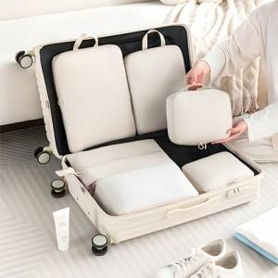

【상세/제작정보】 | <p><span style="font-size: 12pt;"><b>* 한박스 25개 / 5000원별도</b></span></p>

【인쇄/포장옵션】 | 실크, 풀칼라 / OPP(비닐)

【공급단가】 | 수량 | 100~ | 300~ | 500~ | 1,000~ | 3,000~
*VAT별도 | 단가 | 8,880원 | 8,730원 | 8,510원 | 8,360원 | 8,140원

【상품 URL】 | http://www.easy1.co.kr/src/goods_detail.php?gdno=31112

